0
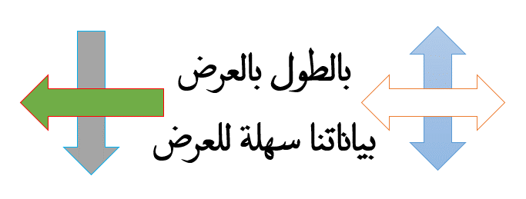
اختيار قيمة تأتي بكل البيانات المرتبطه بها .. أفقياً أو رأسياً

هتحتاجها هتحتاجها خليك معايا ضروري
تتلخص الفكرة ببساطة ...
في أنه يتم استخراج القيم االفريدة - بدون تكرار -وفي الأعمدة المجاورة أو الصفوف المجاورة
توضع القيم المرتبطة بها مرتبة بنفس ترتيب القيم

3
 |  |  | استخراج القيم الفريدة مع كل القيم المرتبطة بها |  |  |  |  |  |  |  |  |  |  |  | 3

الرمز الذي أريد أن أختبر عليه .. يمكن أن أكتبه في المعادلة مباشرة
الشيئ بالشيء يذكر ... نفس الفكرة هنطبقها مع شوية اختلاف لو عندك هذا الشيت تدل X فيه على أن المندوب باع في الشهر المقابل
وتريد استخراج تقرير بالشهور التي باع فيها المندوب - تنفع لكرت حضور العمال
المعطيات |  |  |  |  |  |  |  |  |  |  |  |  | X | المخرجات
Month | Jan | Feb | Mar | Apr | May | Jun | Jul | Aug | Sep | Oct | Nov | Dec |  | 1 | 2 | 3 | 4 | 5 | 6
Ihab |  |  |  |  | X |  |  |  | X |  |  | X |  | May | Sep | Dec
Khaled | X | X |  |  | X |  |  |  | X |  |  | X |  | Jan | Feb | May | Sep | Dec
Hatem |  |  |  |  | X |  | X |  |  |  |  |  |  | May | Jul
Waeel | X |  | X |  |  |  |  |  |  | X |  |  |  | Jan | Mar | Oct
Yasser

الصيغة المستخدمة لإستخراج القيم المرتبطة وتوزيعها على الأعمدة

{=IFERROR(INDEX($C$6:$N$6;SMALL(IF($C7:$N7=$O$5;COLUMN(C7:N7)-COLUMN(C7)+1);COLUMN(A1)));"")}

ملحوظة مهمة جداً

الصيغة الداخلية COLUMN(C7)+1 للتسهيل هي أول خلية بها البيانات

الصيغة صيغة صفيف يعني بعد كتابة الصيغة نضغط Ctrl+Shift+Enter

في الإفادة عبادة
أرجو أن تنول الفكرة استحسانكم
لا تنسونا من دعائكم

صيغة أخرى لإستخراج القيم الفريدة المرتبطة وتوزيعها على الأعمدة

{=IFERROR(INDIRECT(ADDRESS(6;SMALL(IF($C7:$N7=$O$5;COLUMN($C$6:$N$6));COLUMN(A1))));"")}

